様式第３号
（様式第３号）

 | 令和７年度災害時に備えた社会的重要インフラへの自衛的な燃料備蓄 の推進事業費補助金（災害時に備えた社会的重要インフラへの自衛的な燃料備蓄の推進事業のうち 自治体における防災の拠点となる施設向け自家用発電設備等利用促進対策事業に係るもの） 事業実施計画書

燃料備蓄推進事業補助金事務局 宛

 |  |  |  |  | 申請日： | 年 月 日

 |  |  |  |  | 自治体名

 |  |  |  |  | 複数年度事業としての応募（ 有 ／ 無 ）

 | １．事業実施区域について
 | （１）大規模エネルギー供給施設の種類及び規模について
 | ※本補助事業の対象区域の要件に該当する申請者であるか。自治体の区域内に立地する、大規模エネルギー供給施設（発電所、製油所、ガス供給施設等）の種類とその規模について記入すること。

 | （２）想定される大規模複合災害について
 | ※上記（１）の施設が立地することにより発生するおそれのある大規模複合災害について、その想定される災害内容や程度等を具体的に記入すること。

 | ※下記（３）（４）（５）は記入のほか、該当する関連資料も添付すること。
 | （３）過去に発生した複合災害の概要
 | ※該当する場合のみ記入し、該当しない場合「該当なし」と記入すること。

 | （４）行政で作成している避難計画等の概要
 | ※大規模エネルギー供給施設（発電所、製油所、ガス供給施設等）が立地し、大規模な複合災害が発生する可能性のある地方公共団体であることがわかるよう記入すること。

 | （５）災害に備えて行政が行っている取組
 | ※取組のなかで、現状の課題と本補助事業に応募することの目的、位置づけがわかるよう記入すること。

 | ２．事業の実施方法及び効果について
 | （１）設置工事の内容について
 | ※現状の説明、工事内容（設備等の設置や購入、同設備等の設置のために施設の整備が必要な理由を含む）等について記入すること。 ※施設の見取図、間取図等の平面図や現況写真等を添付するとともに、補助事業を活用して行う工事箇所等が分かるように記入すること。

 | （２）事業効果について
 | ※本補助事業の実施が、区域内で発生が想定される大規模複合災害への備えとして、どのように寄与するかについて具体的に記入すること。

 | ３．計画概要
 | （１）事業計画（全体計画）の概要
 | ※災害時の想定と、設置発電設備の稼働方法と稼働範囲を具体的に記入すること。

 | （２）実施計画の概要
 | ※複数年度事業として応募する場合は、年度別に実施内容、実施時期を具体的に記入すること。 ※設置する発電設備については、設備設置後に電気事業法に定められた使用前自主検査と同等内容の試験を実施する計画とすること。
 | ①令和７年度（交付決定日以降順次）

 | ①令和８年度（交付決定日以降順次） ※複数年度事業をご選択されている場合にご記載ください。

 | ４．事業費
 | ※複数年度事業の場合は（１）～（３）について、総額、年度別でそれぞれ別添１より自動参照されるので、金額が一致することを確認。 ※（4）支出計画に基づいた金額を記載すること。
 | （１）補助事業に要する経費の総額（税込）
 | 総額： | 0 |  | 円
 | 内訳 令和７年度： | 0 |  | 円
 | 令和８年度： | 0 |  | 円

 | （２）補助対象経費の総額（税抜）
 | 総額： | 0 |  | 円
 | 内訳 令和７年度： | 0 |  | 円
 | 令和８年度： | 0 |  | 円

 | （３）補助金交付申請予定額の総額（税抜）
 | 総額： | 0 |  | 円
 | 内訳 令和７年度： | 0 |  | 円
 | 令和８年度： | 0 |  | 円

 | （４）支出計画 様式第３号（別添１）
 | 別紙参照
 | ５．実施体制
 | ※本事業が採択された場合の事業実施体制について記入すること。
 | （１）事業管理者
 | ※業務管理者とは、本業務を遂行する際の責任者である。本業務の遂行を管理し、実施登録員の従事日誌の確認等を行う。 ※経理責任者とは、本事業費の使い方を管理する責任者である。経費発生調書の記入、発生経費に係る証拠書類の整理等を行う。
 | ①業務管理者
 | 所属自治体名：
 | 部署名：
 | 役職名：
 | 氏名：
 | 電話番号：
 | メールアドレス：

 | ②経理責任者
 | 所属自治体名：
 | 部署名：
 | 役職名：
 | 氏名：
 | 電話番号：
 | メールアドレス：

 | （２）外注・委託等
 | ※外注・委託先ごとに、外注・委託を行なう合理的理由、委託等される業務を履行する能力、委託等額、本事業費に占める委託等額の割合等を記入すること。 ※委託先が未定の場合には「未定」と記入すること。なお、委託先「未定」であっても、委託を行う理由等申請時点で記載可能な箇所は記入すること。
 | 委託先①
 | 委託先名
 | 委託等を行う理由：
 | 業務を履行する能力：
 | 委託等の額（税込）： |  |  |  | 円
 | 委託額の事業総額に占める割合：

 | 委託先② ※委託先が複数存在する場合
 | 委託先名
 | 委託等を行う理由：
 | 業務を履行する能力：
 | 委託等の額（税込）： |  |  |  | 円
 | 委託額の事業総額に占める割合：

 | 委託先③ ※委託先が複数存在する場合
 | 委託先名
 | 委託等を行う理由：
 | 業務を履行する能力：
 | 委託等の額（税込）： |  |  |  | 円
 | 委託額の事業総額に占める割合：

 | 委託先④ ※委託先が複数存在する場合
 | 委託先名
 | 委託等を行う理由：
 | 業務を履行する能力：
 | 委託等の額（税込）： |  |  |  | 円
 | 委託額の事業総額に占める割合：

 | （３）実施体制図
 | 【実施体制図に記載すべき事項】 ・補助事業の一部を第三者に委託する場合については、契約先の事業者（税込１００万円以上の取引に限る）の事業者名、補助事業者との契約関係、住所、契約金額及び業務の範囲 ・第三者の委託先からさらに委託している場合（再委託などを行っている場合で、税込１００万円以上の取引に限る）も上記同様に記載のこと。
 | ①実施体制（税込み１００万円以上の契約。請負その他委託の形式を問わない。）
 | ※未定の場合は、事業者名に「未定」とご記載ください。
 | 事業者名 | 当自治体との関係 | 住所 |  | 契約金額（税込） | 業務の範囲
 | 0 |  |  |  | 0
 | 0 |  |  |  | 0
 | 0 |  |  |  | 0
 | 0 |  |  |  | 0

（委託先）
（再委託先）
（再々委託先）

補助事業者
委託事業者①

委託事業者②

【記入例】様式第３号 別添１
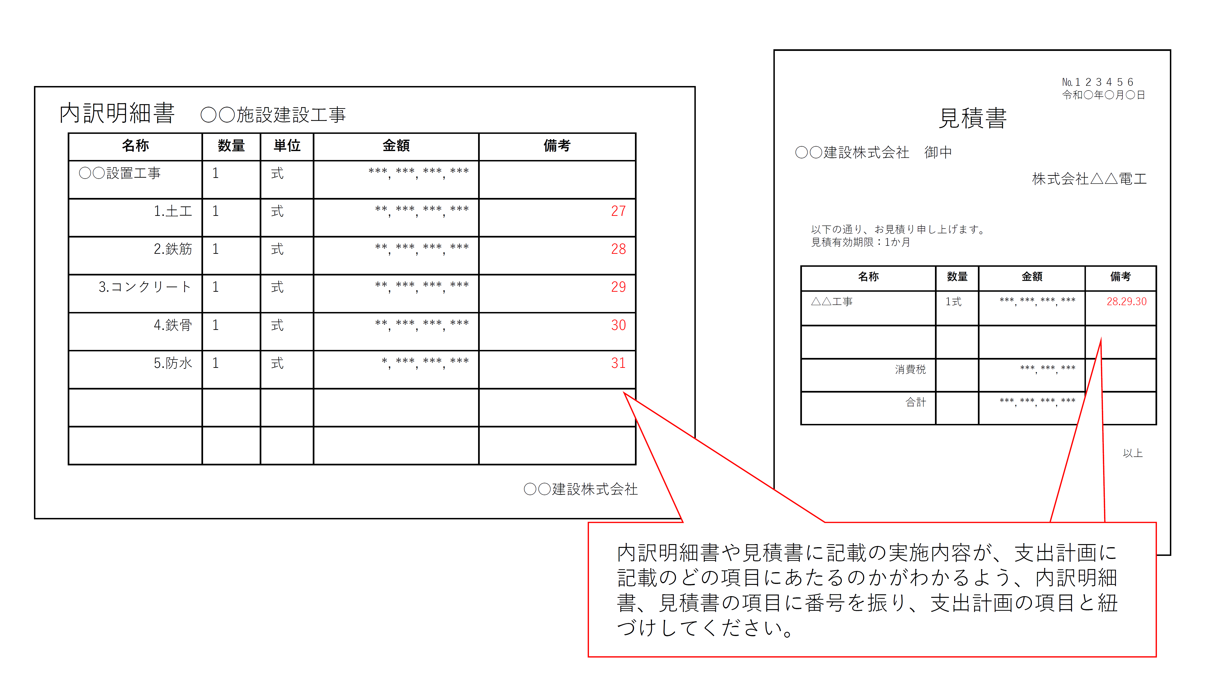
【記入例】様式第３号（別添１）
【記入例】支出計画
※単年度で完了予定の事業については、【令和７年度】のみ記入してください。 ※別途ご提出いただく見積書の項目と、支出計画の項目の対応がわかるよう番号をつけるなどし、各項目の紐づけを行ってください。
令和６年度
経 費 区 分 | 金 額 （円） | 積 算 内 容 （円）
Ⅰ．設 計 費 |  | 補助対象 |  | 補助対象外
 |  | 拠点施設設計費 1 | 20,000,000 | 地盤調査費 2、3、４ | 20,000,000
 |  | 工事監理費 13 | 20,000,000 | 建築確認申請費 5 | 1,000,000
 |  |  |  | 申請費手数料 6 | 100,000

Ⅰ．設計費 小計 | 61,100,000 | 設計費 補助対象合計 | 40,000,000 | 設計費 補助対象外合計 | 21,100,000
Ⅱ．設 備 費 |  | 補助対象 |  | 補助対象外
 |  | 発電機 250ｋVA 1台 8 | 30,000,000 | ハードウェア費 24 | 5,000,000
 |  | タンク1設置 軽油2000L 地上式 9 | 400,000 | ライセンス費 25 | 7,000,000
 |  | タンク2設置 軽油3000L 地上式 10 | 500,000 | 導入サポート費 25 | 15,000,000
 |  | エアコン 10台 12～22 | 1,000,000 | トレーディング費 26 | 1,000,000
 |  | GHP 1台 23 | 10,000,000

Ⅱ．設備費 小計 | 69,900,000 | 設備費 補助対象合計 | 41,900,000 | 設備費 補助対象外合計 | 28,000,000
Ⅲ．工 事 費 |  | 補助対象 |  | 補助対象外
 |  | 仮設工事費費 27～31 | 50,000,000 | 既存施設解体費 36 | 10,000,000
 |  | 拠点施設建設工事費 27～31 | 300,000,000 | 外構工事費 37～40 | 20,000,000
 |  | 電気設備工事 32 | 1,000,000
 |  | 機械設備工事 33 | 10,000,000
 |  | 受水槽工事費 34 | 5,000,000
 |  | 浄化槽工事費 34 | 5,000,000
 |  | 消耗品等部品費 35 | 2,000,000

Ⅲ．工事費 小計 | 403,000,000 | 工事費 補助対象合計 | 373,000,000 | 工事費 補助対象外合計 | 30,000,000
Ⅰ．Ⅱ．Ⅲ．合計 | 534,000,000 | 補助対象経費 総合計 | 454,900,000 | 補助対象外経費 総合計 | 79,100,000
消費税 | 53,400,000
合 計 | 587,400,000

初年度/補助事業に要する経費の総額（税込） | 587,400,000 | 初年度補助申請額（税抜） | 454,900,000

令和８年度
経 費 区 分 | 金 額 （円） | 積 算 内 容 （円）
Ⅰ．設 計 費 |  | 補助対象 |  | 補助対象外

Ⅰ．設計費 小計 | 0 | 設計費 補助対象合計 | 0 | 設計費 補助対象外合計 | 0
Ⅱ．設 備 費 |  | 補助対象 |  | 補助対象外
 |  | 発電機 250ｋVA 1台 | 30,000,000 | ハードウェア費 | 5,000,000
 |  | タンク1設置 軽油2000L 地上式 | 400,000 | ライセンス費 | 7,000,000
 |  | タンク2設置 軽油3000L 地上式 | 500,000 | 導入サポート費 | 15,000,000
 |  | エアコン 10台 | 1,000,000 | トレーディング費 | 1,000,000
 |  | GHP 1台 | 10,000,000

Ⅱ．設備費 小計 | 69,900,000 | 設備費 補助対象合計 | 41,900,000 | 設備費 補助対象外合計 | 28,000,000
Ⅲ．工 事 費 |  | 補助対象 |  | 補助対象外
 |  | 仮設工事費費 | 50,000,000 | 既存施設解体費 | 10,000,000
 |  | 拠点施設建設工事費 | 300,000,000 | 外構工事費 | 20,000,000
 |  | 電気設備工事 | 1,000,000
 |  | 機械設備工事 | 10,000,000
 |  | 受水槽工事費 | 5,000,000
 |  | 浄化槽工事費 | 5,000,000
 |  | 消耗品等部品費 | 2,000,000

Ⅲ．工事費 小計 | 403,000,000 | 工事費 補助対象合計 | 373,000,000 | 工事費 補助対象外合計 | 30,000,000
Ⅰ．Ⅱ．Ⅲ．合計 | 472,900,000 | 補助対象経費 総合計 | 414,900,000 | 補助対象外経費 総合計 | 58,000,000
消費税 | 47,290,000
合 計 | 520,190,000

2年度目/補助事業に要する経費の総額（税込） | 520,190,000 | 2年度目/補助申請額（税抜） | 414,900,000

補助事業に要する 経費の総額 （2か年/税込） | 1,107,590,000 | 補助申請額の総額（2か年/税抜） | 869,800,000

